Analiza przemieszczeń
 |  |  |  | POMIAR ROZWARCIA RYS I DYLATACJI |  |  |  |  |  |  |  |  |  |  |  | 0

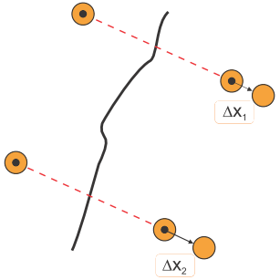
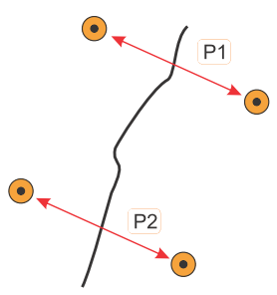

 |  | Nr punktu: |  |  |  |  | Sporządził:

 |  | Obiekt:

 |  | Opis:

 | Pomiar zerowy [mm]

 | Data pomiaru |  | P1 | P2 | Te [˚C] | Tp [˚C] |  | średnia [mm]

0

 |  |  |  |  |  |  |  |  |  | Δx_śr - zmiany średniego rozwarcia rysy względem pomiaru zerowego, Te - temp. elementu, Tp - temp. powietrza
 | Tabela pomiarów

 | Data pomiaru |  | P1 [mm] | P2 [mm] | Te [˚C] | Tp [˚C] |  | Δx_śr [mm] |  | Data pomiaru | P1 [mm] | P2 [mm] | Te [˚C] | Tp [˚C] | Δx_śr [mm]

1 |  |  |  |  |  |  |  |  | 24
2 |  |  |  |  |  |  |  |  | 25
3 |  |  |  |  |  |  |  |  | 26
4 |  |  |  |  |  |  |  |  | 27
5 |  |  |  |  |  |  |  |  | 28
6 |  |  |  |  |  |  |  |  | 29
7 |  |  |  |  |  |  |  |  | 30
8 |  |  |  |  |  |  |  |  | 31
9 |  |  |  |  |  |  |  |  | 32
10 |  |  |  |  |  |  |  |  | 33
11 |  |  |  |  |  |  |  |  | 34
12 |  |  |  |  |  |  |  |  | 35
13 |  |  |  |  |  |  |  |  | 36
14 |  |  |  |  |  |  |  |  | 37
15 |  |  |  |  |  |  |  |  | 38
16 |  |  |  |  |  |  |  |  | 39
17 |  |  |  |  |  |  |  |  | 40
18 |  |  |  |  |  |  |  |  | 41
19 |  |  |  |  |  |  |  |  | 42
20 |  |  |  |  |  |  |  |  | 43
21 |  |  |  |  |  |  |  |  | 44
22 |  |  |  |  |  |  |  |  | 45
23 |  |  |  |  |  |  |  |  | 46

Zmiany średniego rozwarcia rysy [mm], temperatura elementu badanego [˚C]
 | ZMIANY | temperatura
0 | 0.00
1 | 0.00
2 | 0.00
3 | 0.00
4 | 0.00
5 | 0.00
6 | 0.00
7 | 0.00
8 | 0.00
9 | 0.00
10 | 0.00
11 | 0.00
12 | 0.00
13 | 0.00
14 | 0.00
15 | 0.00
16 | 0.00
17 | 0.00
18 | 0.00
19 | 0.00
20 | 0.00
21 | 0.00
22 | 0.00
23 | 0.00
24 | 0.00
25 | 0.00
26 | 0.00
27 | 0.00
28 | 0.00
29 | 0.00
30 | 0.00
31 | 0.00
32 | 0.00
33 | 0.00
34 | 0.00
35 | 0.00
36 | 0.00
37 | 0.00
38 | 0.00
39 | 0.00
40 | 0.00
41 | 0.00
42 | 0.00
43 | 0.00
44 | 0.00
45 | 0.00
46 | 0.00

 | UWAGI
1 | Suwmiarka powinna mieć rozdzielczość odczytu 0,01 i dokładność co najmniej 0,05 [mm]
2 | Pomiary należy wpisywać z rozdzielczością suwmiarki, czyli do 0,01 [mm]
3 | Kartę należy uzupełnić dodatkowo o pomiary temperatury elementu badanego Te oraz powietrza Tp

Obserwacja prowadzona jest za pomocą systemu SHM X. wwwSHMsystem.pl

